界面
项目 | 说明 | 示意图
加载页 | 1.上端显示类目 2.下方加载进度条，加载完自动跳转到主界面 3.进度条上方显示64字真言 4.进度条下方显示发行企业等 | 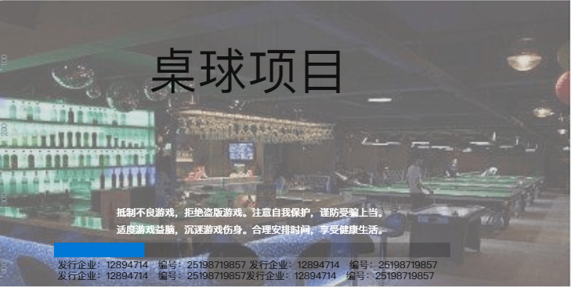
主界面 | 1.初期界面只需要一个玩法匹配，点击休闲场进入二级选择界面 | 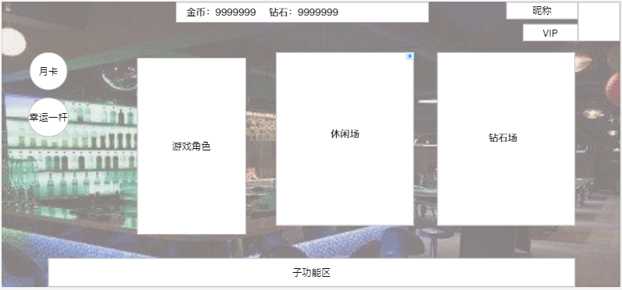
二级选择界面 | 1.二级选择界面有两个，分别是经典九球玩法和红球玩法，第一期只需要九球经典玩法。点击九球玩法跳转匹配界面 2.点击左上角按钮返回上一级 | 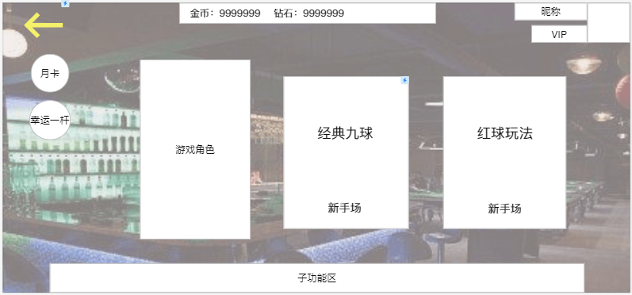
匹配界面 | 1.显示我方头像、角色等级（统一1级）、昵称 2.匹配完成后在右方显示对方的角色等级、头像、昵称 3.匹配过程中显示已匹配的秒数，匹配过程中不能退出 | 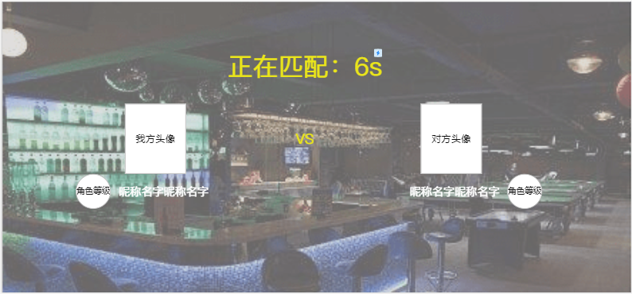
游戏界面（我方击打） | 1.上方显示头像、昵称、击球显示区，在头像外框以能量条缩减的方式显示击球倒计时。 2.中间上方是球杆背包的入口，点击打开球杆背包（暂时不用做功能） 3.记录两人连续战斗过程中的局数比分。 4.左边显示力度控制条 5.右边显示击球点控制以及微调滚轮 6.点击击球点控制按钮打开2级界面-选择击球点 | 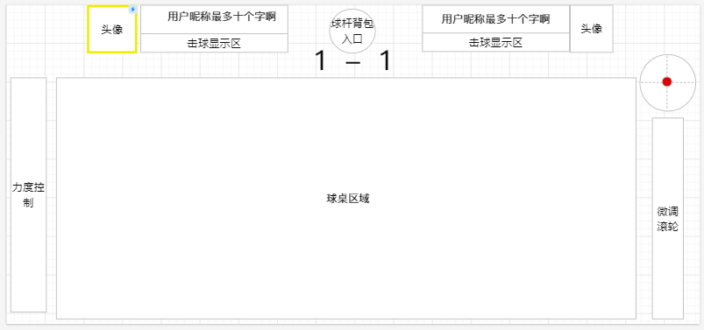
二级界面（选择击球点） | 1.点击中间白球或者手指在球上滑动可以选择击球点； 2.点击左下角的扇形范围可以确定出杆的角度，在界面上要显示当前选定的角度 3.点击其他地方保存当前配置并关闭此二级界面。 | 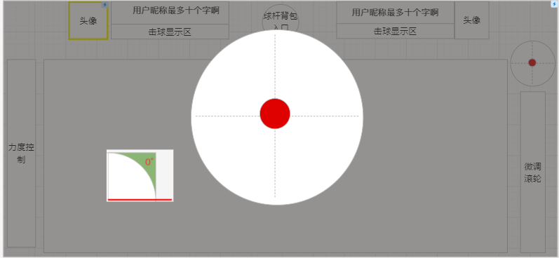
击球画面（对方击球） | 1.其他区域UI不变。 2.当客户端接收到对方的击球力度和击球点数据时，在当前客户端显示出来。 | 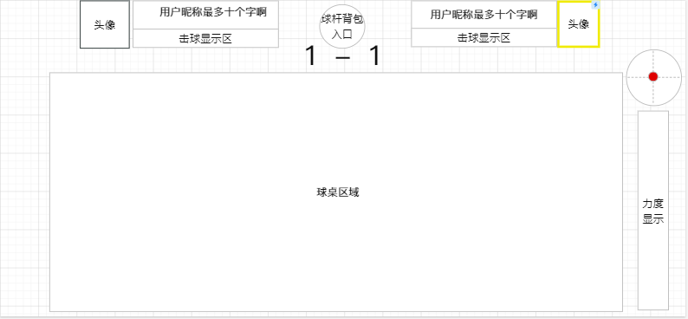
结算界面 | 1.当游戏结束时，弹到结算界面。 2.在胜利者上方加UI及效果表示胜利 3.点击左上角退出按钮返回主界面 4.点击重新匹配进入匹配界面，开始匹配。 5.点击再来一把，回到击球界面。等待对手确认。 5.如果对手不再来一把的话，在对手名字框下面显示重新匹配按钮，点击进入匹配界面开始匹配。 | 